상품제안서
더플레이어스 80 블랙홀 암막 장우산 골프우산 대형우산 | 상품코드: F26957

 |  |  |  |  |  |  | 02-412-0044 | www.easy1.co.kr
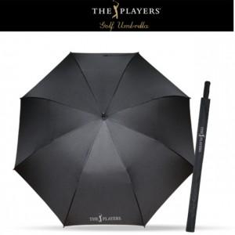

【상세/제작정보】

【인쇄/포장옵션】 | 실크, 원단인쇄 1도 / OPP(비닐)

【공급단가】 | 수량 | 50~ | 100~ | 500~ | 1,000~ | 2,000~
*VAT별도 | 단가 | 15,600원 | 15,360원 | 15,000원 | 14,400원 | 13,800원

【상품 URL】 | https://easy1.co.kr:443/src/goods_detail.php?gdno=26957

